contagem do malote
 |  | PROCEDIMENTO OPERACIONAL PADRÃO |  |  |  |  | Controle: | TP -001
 |  |  |  |  |  |  | Tempo de Cíclo: | 5 MINUTOS
Atividade: |  | Cancelamento de cupom |  |  |  |  | Periocidade | DIÁRIO
Setor: |  | Frente de caixa
Responsável : |  | Fiscal de caixa
Criado em: |  | 2026-05-28 |  | Revisado: | Débora Ribeiro | Número da Revisão: |  | 0
MATERIAIS NECESSÁRIOS DE ENTRADA
1 | Digital do supervisor |  |  |  | 4
2 |  |  |  |  | 5
3
PASSO A PASSO
Para cancelar a compra, ou seja," o cupom",clique em "Canc. Cupom"e, em seguida, colocar a digital do supervisor ( fiscal)
1

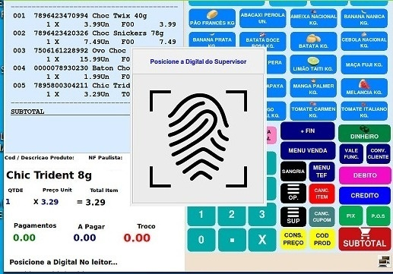
ATENÇÃO !
AO CANCELAR O CUPOM, CERTIFIQUE NO MONITOR A FORMA DE PAGAMENTO.

Clique no motivo do cancelamento do cupom.Em seguida sairá a impressão do cupom cancelado.
2
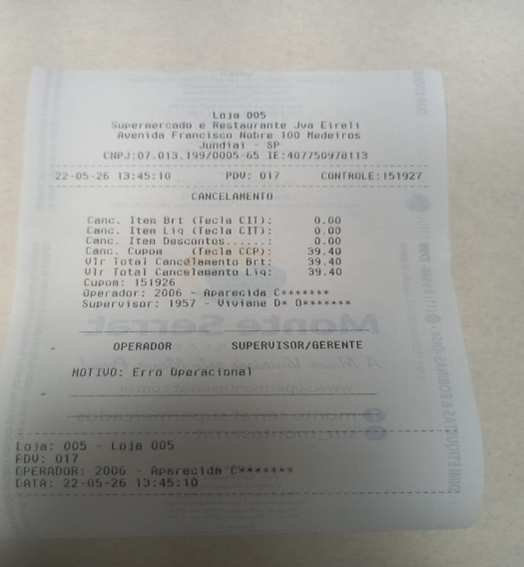
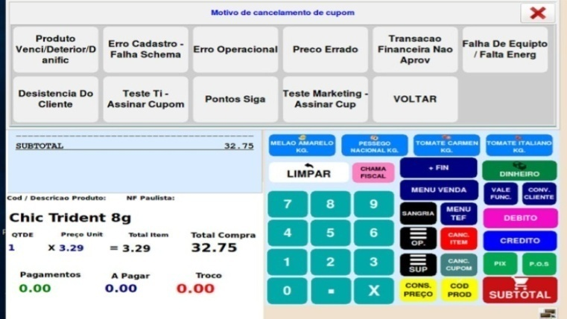

RESULTADO ESPERADO (SAÍDAS)
1 | Cupom cancelado
2
APROVAÇÃO
Responsável |  |  | Líder |  |  |  | SIM

